grafico7
a |  | b
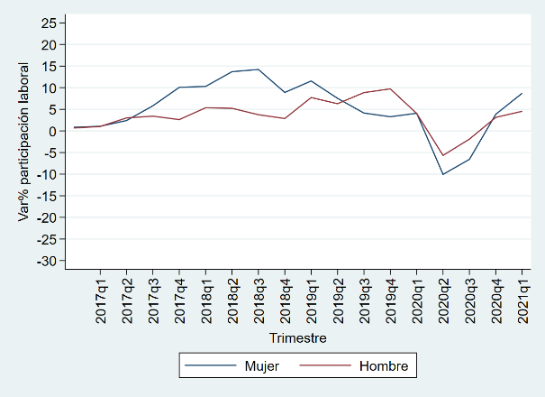
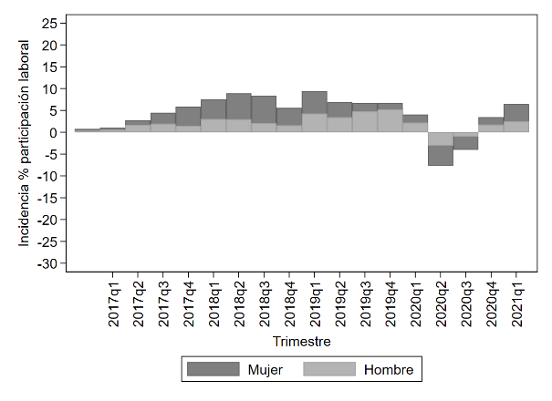

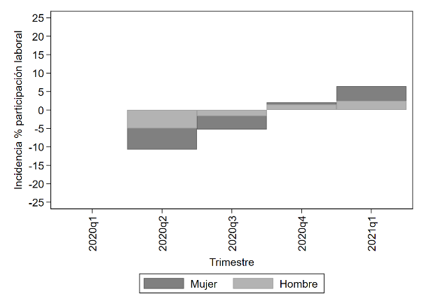
c
 |  | d
 |  |  | 14-24 | 25-34 | 35-44 | 45-54 | 55+
 | 2020 | Trim 2 | -30.202885046 | -9.6230066451 | -9.4239336647 | -4.207522996 | -13.625713478
 |  | Trim 3 | -18.004771049 | -7.4194503914 | -7.8460828077 | 0.1878107813 | -10.770885788
 |  | Trim 4 | 3.1132998088 | 1.1144685663 | -0.82847800986 | 2.9673707852 | 0.9445475949
 | 2021 | Trim 1 | 18.945192007 | 7.3011992957 | 5.534308105 | 5.7755782167 | 2.9635591732

grafico10
a |  | b
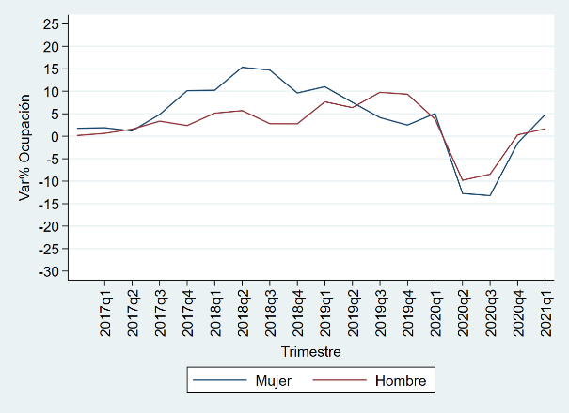
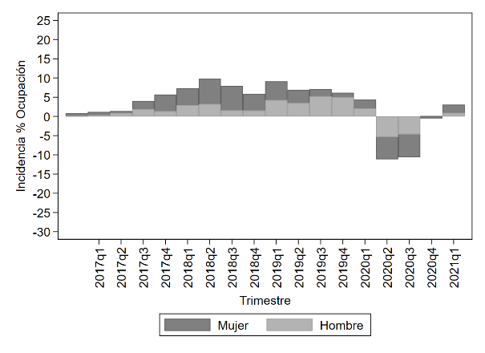

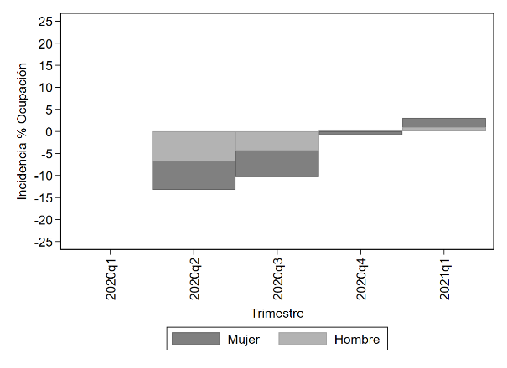
 | c

grafico12
a |  | b
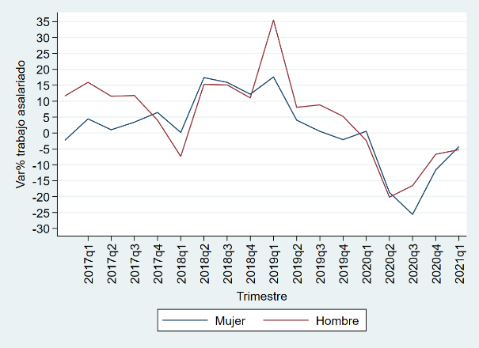
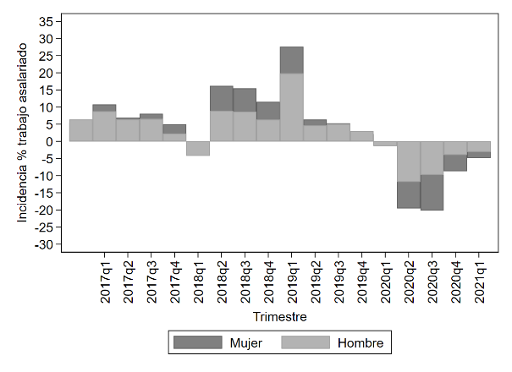

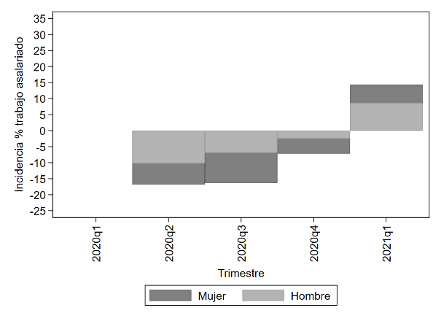
 | c

grafico14
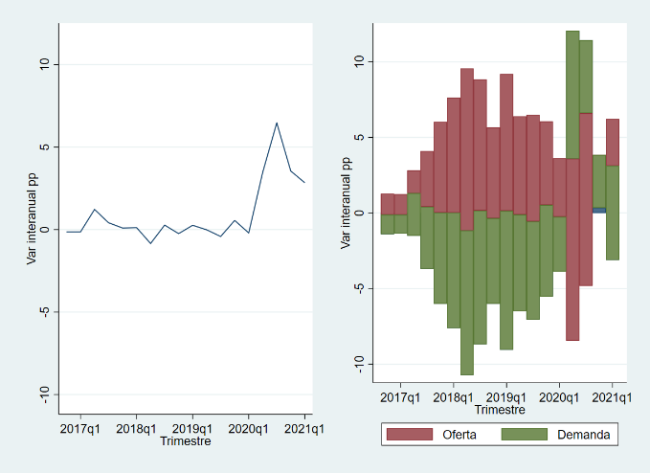
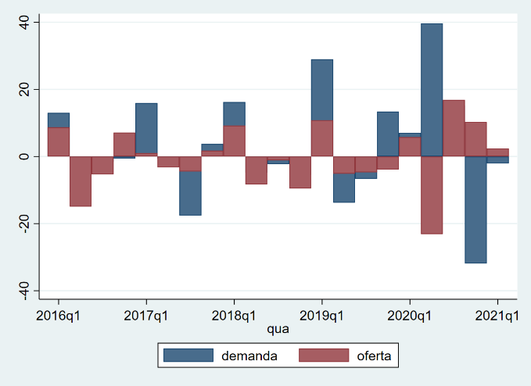
a | b

grafico15
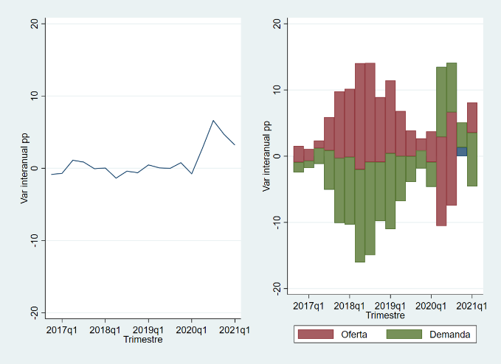
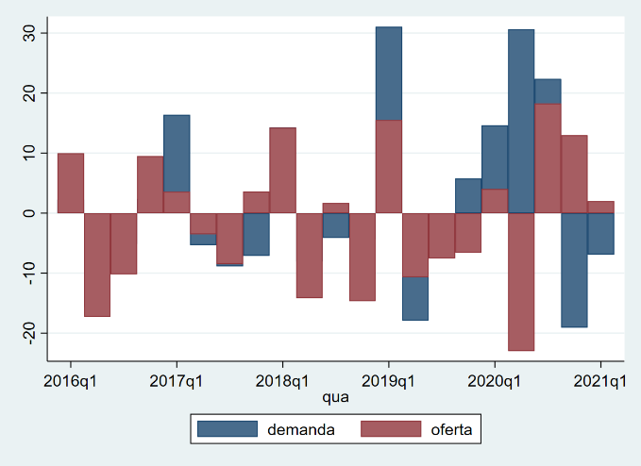
a | b

grafico16
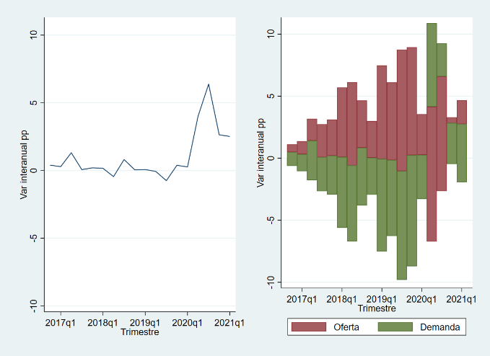
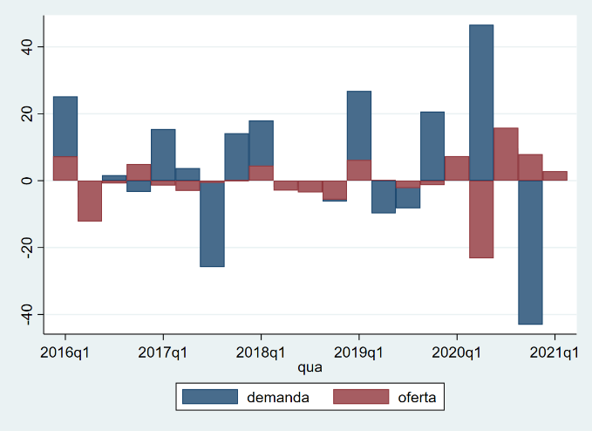
a | b

grafico18
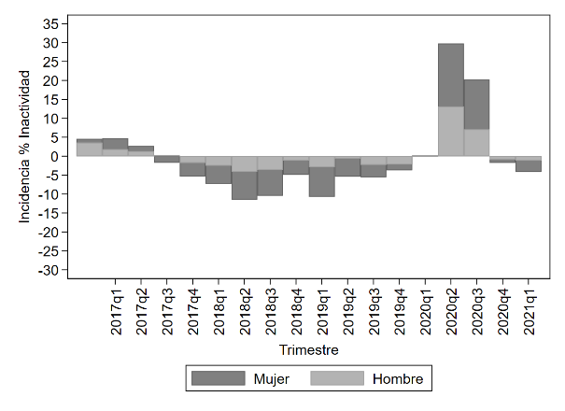
a | b
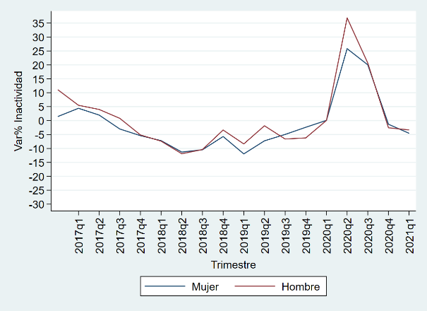

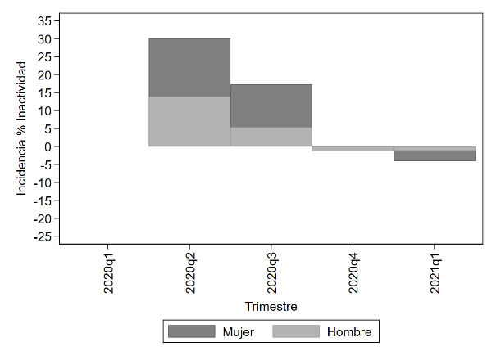
 | d |  | 2020-t2 | 2020-t4 | 2021-t1
c | Mujeres | Estudiando | 454 | 387 | 376
 |  | Labores del hogar | 571 | 477 | 462
 |  | Otros | 213 | 203 | 191
 | Hombres | Estudiando | 478 | 368 | 388
 |  | Labores del hogar | 6 | 8 | 6
 |  | Otros | 220 | 199 | 195

grafico20
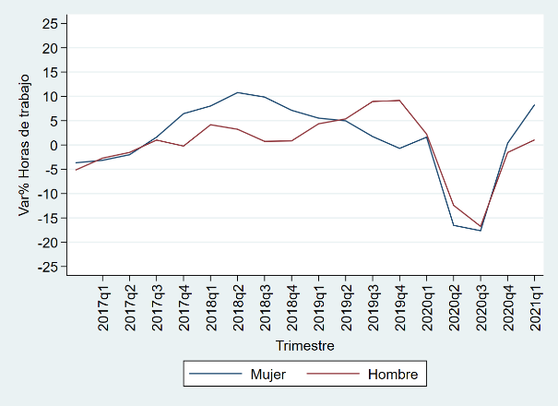
a |  | b
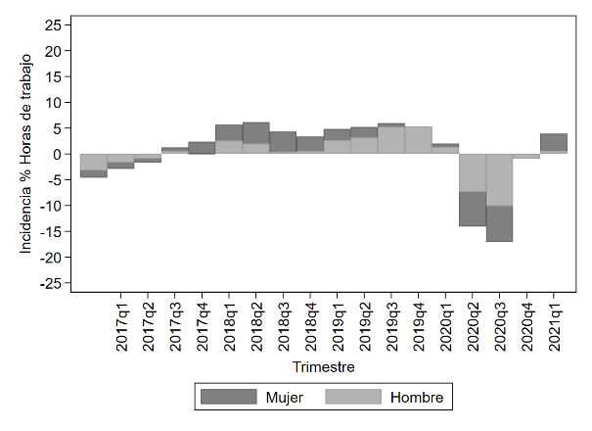

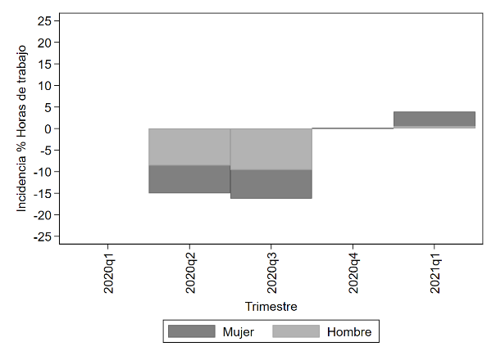
 | c

grafico22
a |  | b
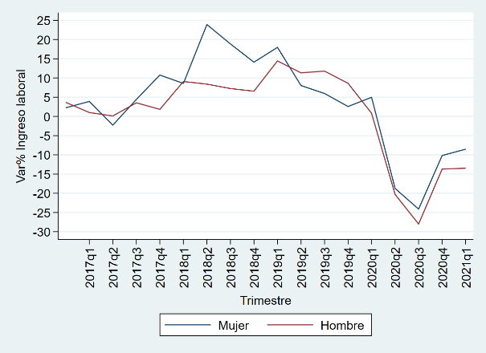
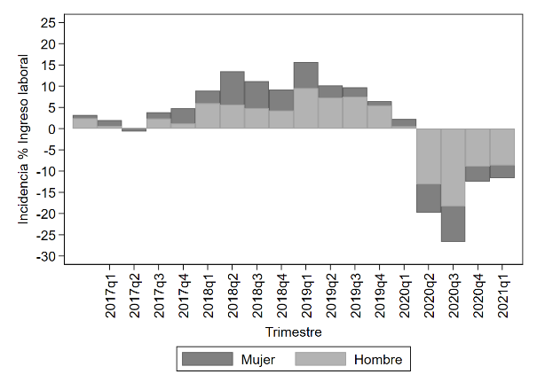

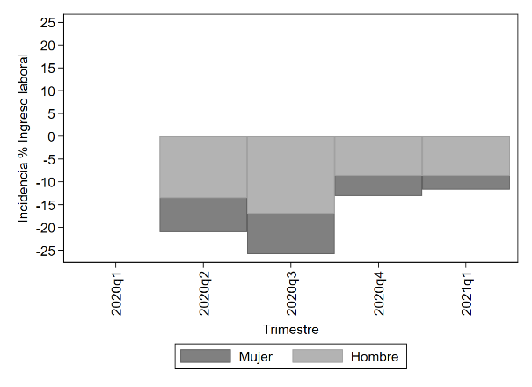
 | c

grafico26
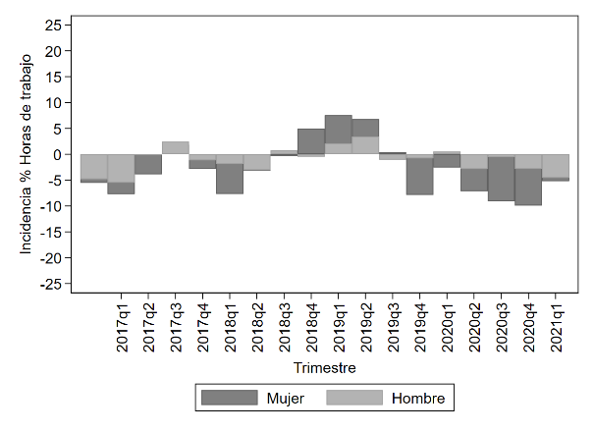
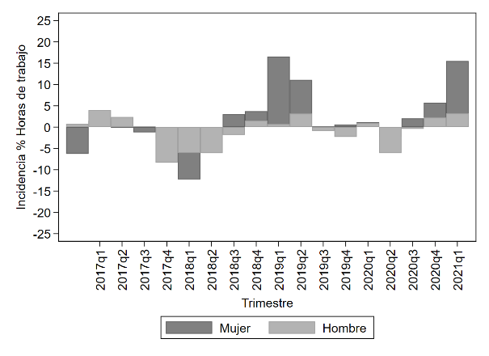
a | b

grafico27
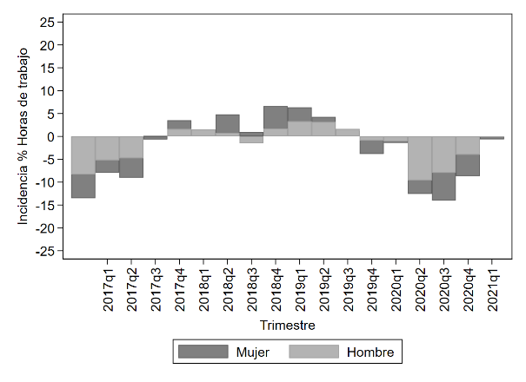
a |  | b
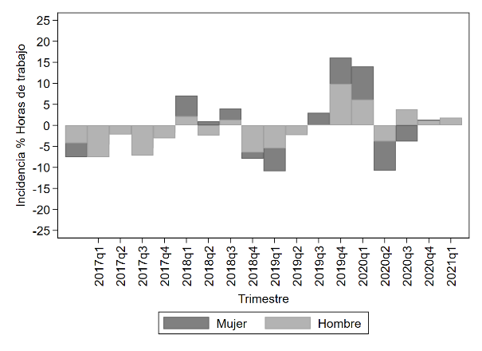


 | c

grafico34
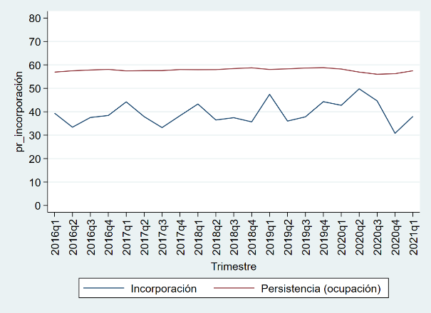
a |  | b
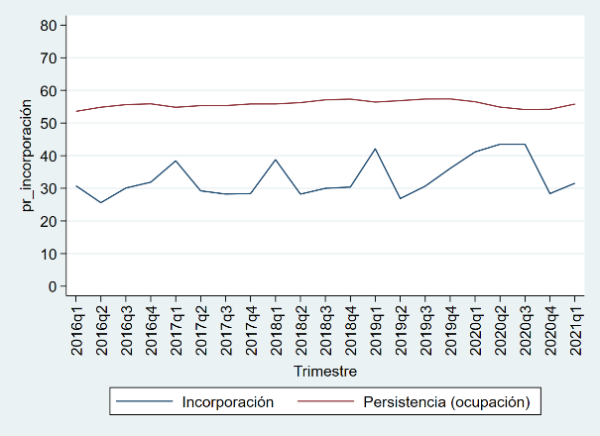
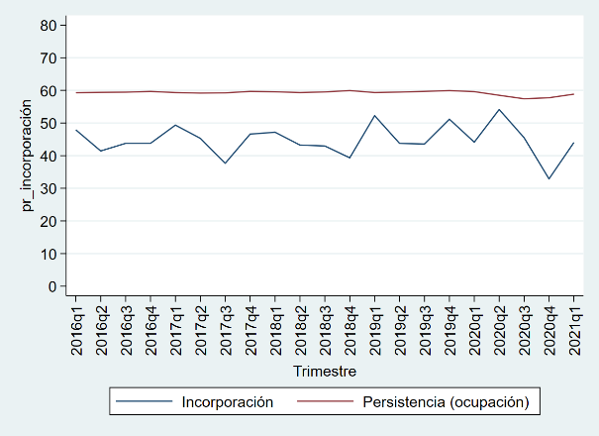

 | c

grafico35
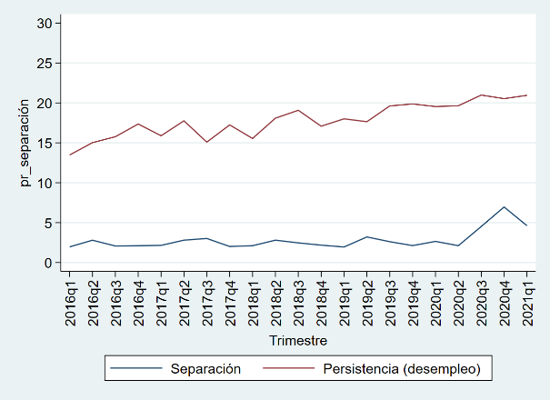
a |  | b
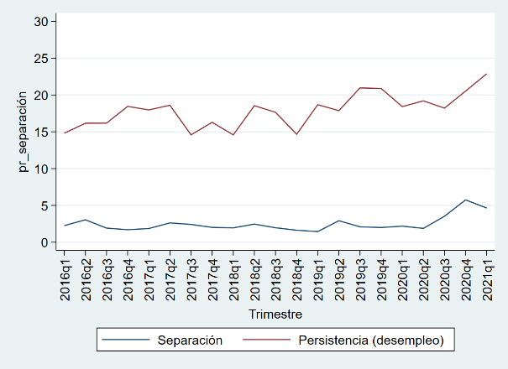
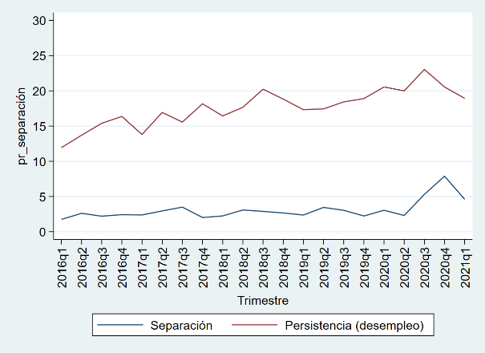

 | c

